Forside
International LønStatistik 4. kvartal 2021
4. marts 2022

LØNSTIGNINGSTAKTEN I UDLANDET INDEN FOR FREMSTILLING AFTAGER I 4. KVARTAL

Lønnen steg 2,4 pct. på årsbasis i udlandet inden for fremstilling i 4. kvartal 2021, og stigningstakten aftager derved 0,4 pct.-point i forhold til 3. kvartal 2021. I Danmark var lønstigningstakten inden for fremstilling 3,0 pct. i 4. kvartal 2021, og lønningerne fortsatte her med at stige i samme takt som i 3. kvartal 2021. Siden midten af 2020 er lønudviklingen tiltaget kvartal efter kvartal både i udlandet og Danmark, men i seneste kvartal er den nu aftagende i udlandet og stabiliseret i Danmark.

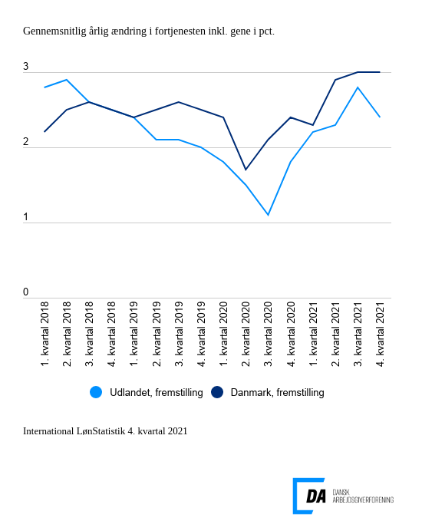

Tabel 1: Sammenvejet lønudviklng for brancher
Tabel 2: Samhandelsvægte
Metode
Kontakt

Den sammenvejede lønstigningstakt for fremstilling i udlandet lå på 2,4 pct. fra 4. kvartal 2020 til 4. kvartal 2021 og er dermed lavere end lønstigningen fra 3. kvartal 2020 til 3. kvartal 2021 på 2,8 pct. Lønstigningstakten stiger 0,6 pct.-point hurtigere i Danmark end i udlandet inden for fremstilling i 4. kvartal 2021. I Danmark steg lønnen 3,0 pct. inden for fremstilling i 4. kvartal, hvilket var den samme udvikling for perioden 3. kvartal 2020 til 3. kvartal 2021.

Øget spredning i lønudvikling inden for bygge og anlæg
I udlandet steg lønnen inden for bygge og anlæg 2,7 pct. fra 4. kvartal 2020 til 4. kvartal 2021. Den udenlandske lønstigningstakt faldt tilbage i forhold til kvartalet før, hvor lønstigningstakten var på 3,0 pct. Lønstigningstakten varierede mellem 1,6 og 3,5 pct. blandt samhandelslandene. I Danmark steg lønnen mere med 4,4 pct. i Danmark for perioden 4. kvartal 2020 til 4. kvartal 2021. Den danske lønstigningstakt steg fra 4,2 pct. for 3. kvartal. Forskellen i lønstigningerne mellem udlandet og Danmark er derfor udvidet i 4. kvartal.

Lavere lønudvikling inden for handel i Danmark
Inden for handel steg lønnen i udlandet 2,9 pct. fra 4. kvartal 2020 til 4. kvartal 2021, hvilket ligger 0,1 pct.-point over den danske lønstigningstakt inden for handel på 2,8 pct. Den udenlandske lønstigningstakt inden for handel har sænket tempoet og faldt fra 3,2 pct. fra 3. kvartal 2020 til 3. kvartal 2021.

